Feuil1
RELEVE DES PUISSANCES ELECTRIQUES CONSOMMEES A CHAQUE ETAPE DU CYCLE
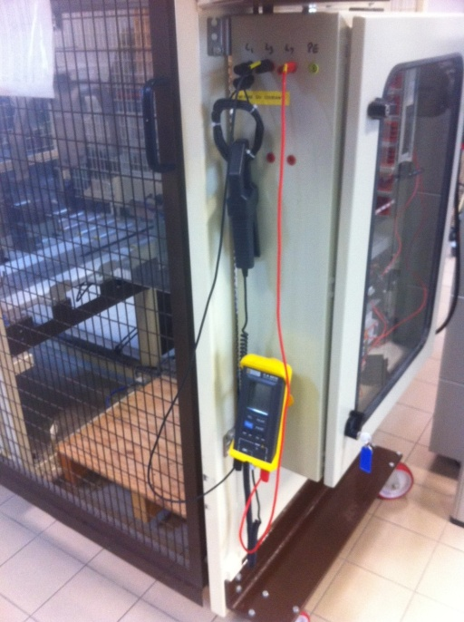
Puissance à vide (W) | 93
Nombre de boucle (pince ampèremétrique | 10

ETAPE | PUISSANCE (W) |  | DUREE (s) | Econso (J)
 | mesurée sur le wattmètre | effectivement consommée
Avancer carton 1 |  | 0 |  | 0
Pousser carton 1 |  | 0 |  | 0
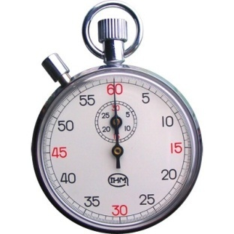
Avancer carton 2 |  | 0 |  | 0
Pousser carton 2 |  | 0 |  | 0
Descendre pince ouverte |  | 0 |  | 0
Monter pince |  | 0 |  | 0
Déplacer pince G-> D |  | 0 |  | 0
Descendre pince |  | 0 |  | 0
Remonter pince |  | 0 |  | 0
Déplacer pince D->G |  | 0 |  | 0

Avancer carton 1
Pousser carton 1
Avancer carton 2
Pousser carton 2
Descendre pince ouverte
Monter pince
Déplacer pince G-> D
Descendre pince
Remonter pince
Déplacer pince D->G
 |  | TOTAUX | 0 | 0
 |  |  |  | 0 | Wh | - € | 1440
 |  |  |  | 0 | kWh | - €

